Cenário - Cliente Login
Projeto: | <IPET>
Grupo | <GRUPO 2>
Analista: | <Evelyn da Paz e Tallita Cabral>
Data : | 2021-10-26
Versão: | 00.00.001

Caso de Teste: | <Testar login do cliente>

Pré-Requisitos: | <Ter acesso ao site e ter efetuado o cadastro.

 |  |  |  |  | Coluna opcional | Essas são apenas colunas de controle |  | Deve ter OU Print ou Log de Evidência
Id do TC | Cenário | Condição/Iteração com sistema | Massa de Teste | Esperado / Valor esperado | Print Screen da Tela Esperada | Status – Desenvolvimento | Status – Qualidade | PrintScreen Evidência | URL do Log de Evidência
Id1 | Login Cliente | Usuario deveŕa clicar no botão login e inserir seu email. | Email do Cliente: Ipet@petshop.com.br | O sistema deve permitir a validação dos dados informados |  | OK | BUG. Não apareceu a mensagem. O sistema deixou consultar. | 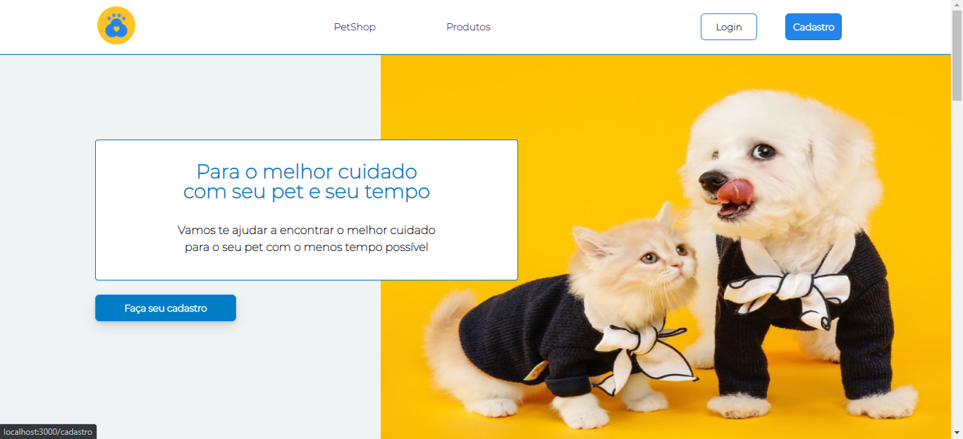 N/A | \\logserver\Demanda\A-416\LogId1.LOG
Id2 | Login Cliente | Usuario deveŕa clicar no botão login e inserir sua senha. | Senha do Cliente: 123 | O sistema não deve informar o usuario que a senha tem que ter minimo 6 caracteres |  | OK | OK | N/A | \\logserver\Demanda\A-416\LogId2.LOG
Id3 | Login Cliente | Usuario deveŕa clicar no botão login e inserir seu email e sua senha. | Email do Cliente: Ipet@petshop.com.br e Senha: 123 | O sistema não deve permitir o login e deve informar que a senha esta incorreta |  | OK | OK | 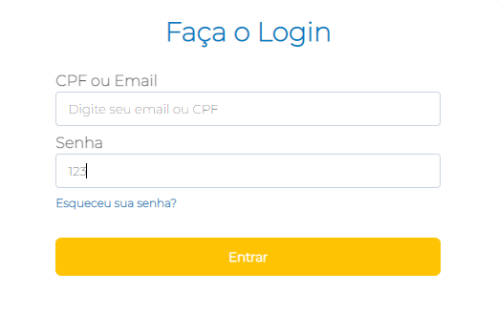 N/A | \\logserver\Demanda\A-416\LogId3.LOG
Tester: | <Talita Cabral Leite>
Data de homologação: | 2021-11-30

 |  |  |  |  | ///

Cenário - Cliente Cadastro
Projeto: | <IPET>
Grupo | <GRUPO 2>
Analista: | <Tallita Cabral>
Data : | 2021-11-11
Versão: | 00.00.001

Caso de Teste: | <Testar cadastro do cliente>

Pré-Requisitos: | <Ter acesso ao site>

 |  |  |  |  | Coluna opcional | Essas são apenas colunas de controle |  | Deve ter OU Print ou Log de Evidência
Id do TC | Cenário | Condição/Iteração com sistema | Massa de Teste | Esperado / Valor esperado | Print Screen da Tela Esperada | Status – Desenvolvimento | Status – Qualidade | PrintScreen Evidência | URL do Log de Evidência
Id1 | Cadastro Cliente | Usuario deveŕa clicar no botão cadastro e inserir seu nome completo. | Nome do Cliente: Talita Cabral Leite | O sistema deve permitir a validação do nome informado. |  | OK | BUG. Não apareceu a mensagem. O sistema deixou consultar. | N/A
Id2 | Cadastro Cliente | Usuario deveŕa clicar no botão cadastro e inserir seu email | Email do Cliente: Talita-cabral@hotmail.com | O email inserido está correto |  | OK | OK
Id3 | Cadastro Cliente | Usuario devera clicar no botão cadastrar e inserir CPF | CPF: 123.123.123.12 | O CPF inserido é válido |  | OK | OK
Id4 | Cadastro Cliente | Usuario devera clicar no botão cadastrar e confirmar a senha | Senha: 123 | A senha inserida é válida |  | OK | OK | 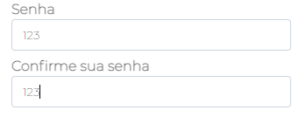
Id5 | Cadastro Cliente | O usuario devera clicar no botão cadastrar e inserir um CEP invalido | CEP: 08072-030 | O CEP inserido é válido |  | OK | OK | 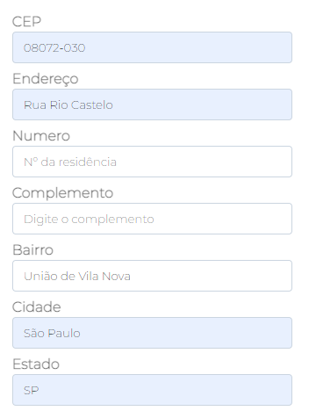
Tester: | <Talita Cabral Leite>
Data de homologação: | 2021-11-30

Cenário-Pagamento
Projeto: | <IPET>
Grupo | <GRUPO 2>
Analista: | <Evelyn da Paz>
Data : | 2021-10-26
Versão: | 00.00.001

Caso de Teste: | <Testar pagamento do cliente>

Pré-Requisitos: | <Ter acesso ao site e ter efetuado o login

 |  |  |  |  | Coluna opcional | Essas são apenas colunas de controle |  | Deve ter OU Print ou Log de Evidência
Id do TC | 0 | Condição/Iteração com sistema | Massa de Teste | Esperado / Valor esperado | Print Screen da Tela Esperada | Status – Desenvolvimento | Status – Qualidade | PrintScreen Evidência | URL do Log de Evidência
Id1 | Pagamento | Validar a ação da opção "Pix" | Selecionar a opção "Pix" | Abrir um modal com o titulo: "Comprovante pix para o pagamento: ". Um campo ao lado do botão "Comprovante aqui" |  | OK | OK | 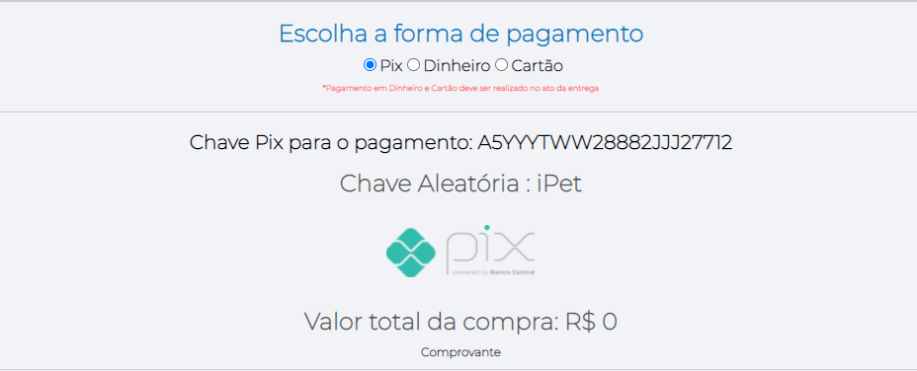 N/A
Id3 | Pagamento | Validar a ação da opção "Dinheiro" | Selecionar a opção "Dinheiro" | A opção deve permanecer selecionada e o botão "Finalizar compra" deve ficar habilitado. |  | OK | OK |  N/A
Id4 | Pagamento | Validar a ação da opção "Cartão" | Selecionar a opção "Cartão" | A opção deve permanecer selecionada e o botão "Finalizar compra" deve ficar habilitado. |  | OK | OK | 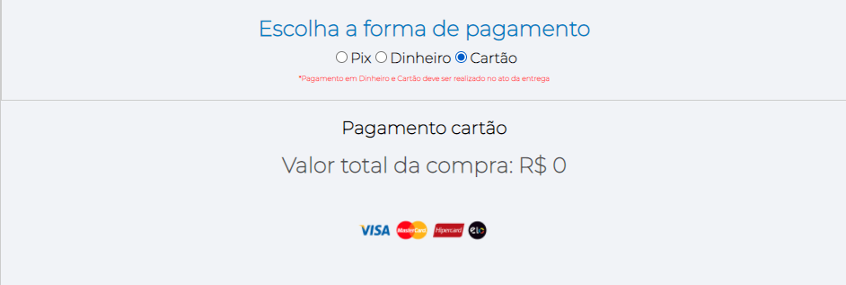
Tester: | <Talita Cabral Leite>
Data de homologação: | 2021-11-30

Cenário - Resumo pedido
Projeto: | <IPET>
Grupo | <GRUPO 2>
Analista: | <Tallita Cabral>
Data : | 2021-10-26
Versão: | 00.00.001

Caso de Teste: | <Testar resumo do pedido do cliente>

Pré-Requisitos: | <Ter acesso ao site e ter efetuado o login

 |  |  |  |  | Coluna opcional | Essas são apenas colunas de controle |  | Deve ter OU Print ou Log de Evidência
Id do TC | Cenário | Condição/Iteração com sistema | Massa de Teste | Esperado / Valor esperado | Print Screen da Tela Esperada | Status – Desenvolvimento | Status – Qualidade | PrintScreen Evidência | URL do Log de Evidência
Id1 | Resumo Pedido | Validar dados se estão preenchidos corretamente | Informações do pedido e informações da entrega | O sistema deve exibir os dados da entrega e do pedido. |  | OK | OK | 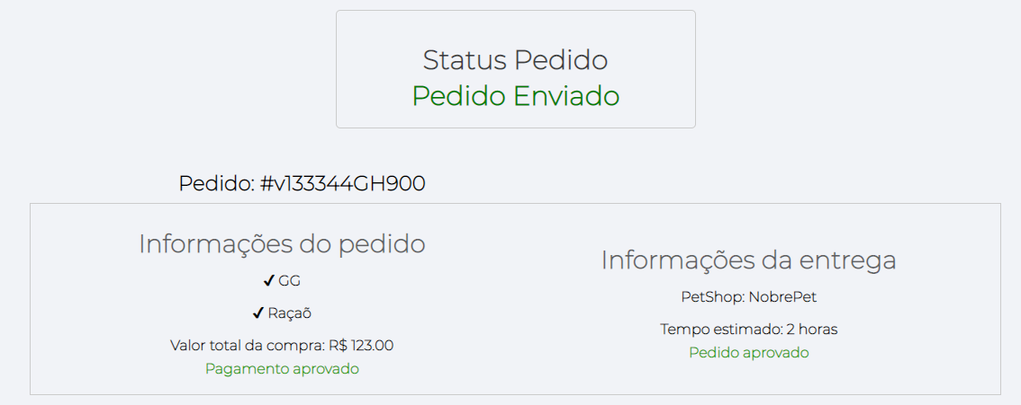 N/A
Id2 | Resumo Pedido | Exibi status do pedido | Status de pedido: Pedido enviado | A mensagem deve ser inserida. |  | OK | OK | N/A
Tester: | <Talita Cabral Leite>
Data de homologação: | 2021-11-30

Cenário - Produtos
Projeto: | <IPET>
Grupo | <GRUPO 2>
Analista: | <Evelyn da Paz e Tallita Cabral>
Data : | 2021-10-26
Versão: | 00.00.001

Caso de Teste: | <Testar produtos>

Pré-Requisitos: | <Ter acesso ao site.

 |  |  |  |  | Coluna opcional | Essas são apenas colunas de controle |  | Deve ter OU Print ou Log de Evidência
Id do TC | Cenário | Condição/Iteração com sistema | Massa de Teste | Esperado / Valor esperado | Print Screen da Tela Esperada | Status – Desenvolvimento | Status – Qualidade | PrintScreen Evidência | URL do Log de Evidência
Id1 | Produtos | Validar filtro Pesquisar | Digitar no campo um termo existente a ser filtrado | O sistema deve trazer produtos referentes ao termo existente que o usuário inseriu no filtro |  | OK | OK | 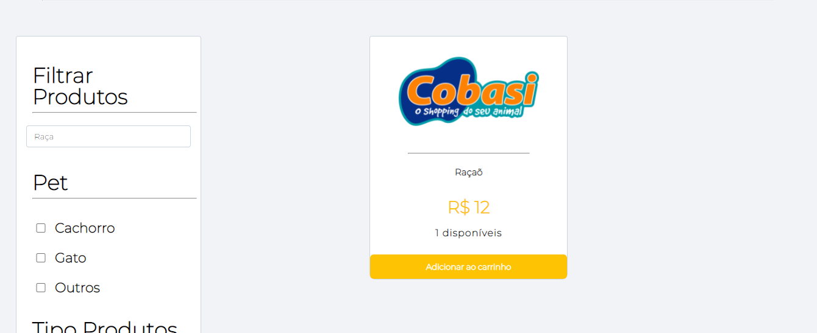 N/A
Id2 | Produtos | Validar botão "Limpar filtros" | Ter selecionado pelo menos um filtro. Poder habilitar e desabilitar filtro | O sistema deve limpar a seleção que estava no filtro |  | OK | OK | 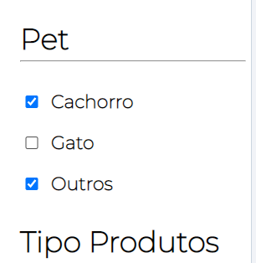 N/A
Id3 | Produtos | Validar a seleção das opções dos seguintes filtros: Pet, Marca, Outros Produtos, Serviços. | Selecionar uma das opções de filtro | O sistema deve exibir a opção que o usuário selecionou |  | OK | OK | 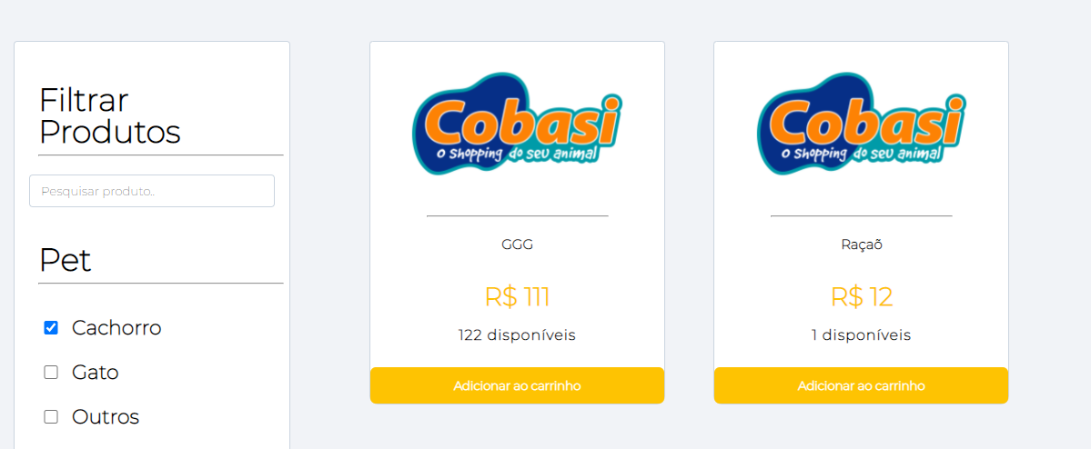 N/A

Tester: | <Talita Cabral Leite>
Data de homologação: | 2021-11-30

Cenário - Cadastro-Produtos
Projeto: | <IPET>
Grupo | <GRUPO 2>
Analista: | <Evelyn da Paz eTallita Cabral>
Data : | 2021-10-26
Versão: | 00.00.001

Caso de Teste: | <Testar cadastro do produto>

Pré-Requisitos: | <Ter acesso ao site e ter efetuado o cadastro.

 |  |  |  |  | Coluna opcional | Essas são apenas colunas de controle |  | Deve ter OU Print ou Log de Evidência
Id do TC | Cenário | Condição/Iteração com sistema | Massa de Teste | Esperado / Valor esperado | Print Screen da Tela Esperada | Status – Desenvolvimento | Status – Qualidade | PrintScreen Evidência | URL do Log de Evidência
Id1 | Cadastro-Produto | Validar funcionalidade dos botões da navbar | Botões: Catálogo, pedidos, produtos, serviços e sair | O sistema exibir cada funcionalidade adequadamente |  | OK | 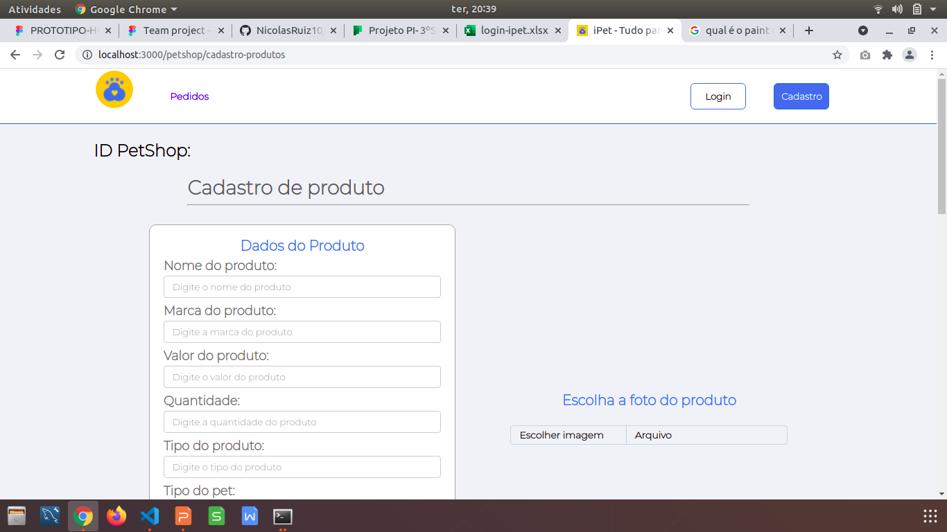 BUG. Não apareceu a mensagem. O sistema deixou consultar. | N/A
Id2 | Cadastro-Produto | Usuario deveŕa ir em cadastrar produto e anexar a imagem do produto | Anexar imagem: sem restrições, podendo ser jpeg, png ... | O sistema deve permitir o anexo da imagem, exibindo a mesma |  | OK | OK | N/A
Id5 | Cadastro-Produto | Validar o campo "Marca" | Usuario devera ir em cadastrar produto e inserir a marca do produto | O sistema deve permitir que o usuário insira a marca que desejar |  | OK | OK | N/A
Id6 | Cadastro-Produto | Validar o campo "Valor" | Usuario devera ir em cadastrar produto e inserir o valor do produto | O sistema deve permitir que o usuário insira o valor que desejar |  | OK | OK
Id7 | Cadastro-Produto | Validar o campo "Quantidade" | Usuario devera ir em cadastrar produto e inserir a quantidade do produto | O sistema deve permitir que o usuário insira a quantidade que desejar |  | OK | OK
Id8 | Cadastro-Produto | Validar a seleção das opções do tipo de pet | Usuario devera clicar nas opções do tipo de pet: cachorro, gato ou outros | O sistema deve permitir que o usuário selecione a opção que desejar |  | OK | OK
Id9 | Cadastro-Produto | Usuario devera colocar uma descrição sobre o seu produto | Descrição sem restrições, sendo de acordo com o que o cliente inserir | O sistema deve exibir a descrição que o usuário inseriu quando o produto for exibido |  | OK | OK
Id10 | Cadastro-Produto | Usuario devera clicar no botão "adicionar produto" | Clicar nos botões | O sistema deve limpar o produto adicionado e adicionar o que o cliente descreveu |  | OK | OK
Id11 | Cadastro-Produto | Usuario devera clicar no botão "baixar arquivo" | Baixar arquivo: | O sistema devera fazer o download do arquivo |  | OK | OK
Id13 | Cadastro-Produto | Usuario devera clicar no botão "anexar imagem" | Imagem sem restrições, podendo ser em formato jpeg, png... | O sistema devera exibir a imagem |  | OK | OK
Id14 | Cadastro-Produto | Usuario devera clicar no botão "adicionar arquivos" | Botão "adicionar arquivo" | O sistema devera adicionar os arquivos inseridos |  | OK | OK

Tester: | <Talita Cabral Leite>
Data de homologação: | 2021-11-30

Cenário - Carrinho
Projeto: | <IPET>
Grupo | <GRUPO 2>
Analista: | <Evelyn da Paz e Tallita Cabral>
Data : | 2021-10-26
Versão: | 00.00.001

Caso de Teste: | <Testar carrinho do cliente>

Pré-Requisitos: | <Ter acesso ao site e ter efetuado o login

 |  |  |  |  | Coluna opcional | Essas são apenas colunas de controle |  | Deve ter OU Print ou Log de Evidência
Id do TC | Cenário | Condição/Iteração com sistema | Massa de Teste | Esperado / Valor esperado | Print Screen da Tela Esperada | Status – Desenvolvimento | Status – Qualidade | PrintScreen Evidência | URL do Log de Evidência
Id1 | Carrinho |  | O usuario deve ir para a tela "produtos" e inserir mais itens | O sistema deve exibir os demais produtos acrescentados |  | OK | OK | N/A
Id2 | Carrinho | Usuario devera clicar no botão "fechar pedido" | Clicar no botão "fechar pedido" | O sistema deve direcionar o usuario para a página de Pagamento |  | OK | OK | N/A
Id3 | Carrinho | Validar o botão "Calcular" | Clicar no botão "Calcular" | O sistema deve exibir no campo "Total" a soma dos preços dos produtos que o usuario inseriu no carrinho |  | OK | OK | 
Id4 | Carrinho | Validar o botão "+" do campo "Quantidade" | Clicar no botão "+" | O sistema deve inserir mais um produto do mesmo que esta no campo "Produto" |  | OK | OK | N/A
Id5 | Carrinho | Validar o botão "-" do campo "Quantidade" | Clicar no botão "-" | O sistema deve tirar um produto do mesmo que esta no campo "Produto" |  | OK | OK | N/A

Tester: | <Talita Cabral Leite>
Data de homologação: | 2021-11-30

